1. รวม
โครงการภายใต้เป้าหมายแผนแม่บทย่อย: 030101 สินค้าเกษตรอัตลักษณ์พื้นถิ่นมีมูลค่าเพิ่มขึ้น
กรุณา Log in เข้าระบบ eMENSCR ก่อนดำเนินการ Click ที่ link โครงการนั้น ๆ
หมายเหตุ : หากไม่ Login จะไม่สามารถดูรายละเอียดโครงการได้
โครงการที่ปรากฎเป็นโครงการที่ผ่านการอนุมัติจากผู้บริหาร (M7) ของหน่วยงานเท่านั้น (ข้อมูล ณ เดือนมิถุนายน 2566)

ชื่อโครงการ / การดำเนินงาน | ปีงบประมาณ | วันที่เริ่มต้นโครงการ | วันที่สิ้นสุดโครงการ | หน่วยงานระดับกองหรือเทียบเท่า | หน่วยงานระดับกรมหรือเทียบเท่า | หน่วยงานระดับกระทรวงหรือเทียบเท่า | ประเภทโครงการ | องค์ประกอบ | ปัจจัย
เปรียบเทียบลักษณะทางพฤกษศาสตร์ของบัวหลวง 4 สายพันธุ์เพื่อการใช้ประโยชน์ (Comparison of botanical characteristics of 4 cultivars of Nelumbo nucifera Gaertn. for utilization) | 2561 | ตุลาคม 2560 | กันยายน 2561 | กองอาคารสถานที่ | มหาวิทยาลัยเทคโนโลยีราชมงคลธัญบุรี | กระทรวงการอุดมศึกษา วิทยาศาสตร์ วิจัยและนวัตกรรม |  | 030101V04 | 030101V04F02
โครงการการพัฒนาผลิตภัณฑ์ชุมชนบึงบา จังหวัดปทุมธานี ด้วยการแปรรูปผลผลิตจากกล้วย | 2561 | กุมภาพันธ์ 2561 | มีนาคม 2561 | คณะเทคโนโลยีคหกรรมศาสตร์ | มหาวิทยาลัยเทคโนโลยีราชมงคลธัญบุรี | กระทรวงการอุดมศึกษา วิทยาศาสตร์ วิจัยและนวัตกรรม |  | 030101V04 | 030101V04F04
โครงการการออกแบบระบบมินิสปริงเกลอร์และระบบน้ำหยด | 2561 | มีนาคม 2561 | มีนาคม 2561 | คณะวิศวกรรมศาสตร์ | มหาวิทยาลัยเทคโนโลยีราชมงคลธัญบุรี | กระทรวงการอุดมศึกษา วิทยาศาสตร์ วิจัยและนวัตกรรม |  | 030101V04 | 030101V04F04
โครงการกิจกรรมสร้างจิตสำนึกในการอนุรักษ์พันธ์ข้าวจังหวัดปทุมธานี | 2561 | มกราคม 2561 | พฤษภาคม 2561 | คณะครุศาสตร์อุตสาหกรรม | มหาวิทยาลัยเทคโนโลยีราชมงคลธัญบุรี | กระทรวงการอุดมศึกษา วิทยาศาสตร์ วิจัยและนวัตกรรม |  | 030101V03 | 030101V03F06
การพัฒนาผลิตภัณฑ์ขนมรังนกสมุนไพรจากขิง ตะไคร้ หอมแดง และใบมะกรูด | 2561 | ตุลาคม 2560 | กันยายน 2561 | คณะเทคโนโลยีคหกรรมศาสตร์ | มหาวิทยาลัยเทคโนโลยีราชมงคลธัญบุรี | กระทรวงการอุดมศึกษา วิทยาศาสตร์ วิจัยและนวัตกรรม |  | 030101V04 | 030101V04F04
การพัฒนาเครื่องดื่มสมุนไพรเสริมใบบัวและรากบัวจากบัวหลวง | 2561 | ตุลาคม 2560 | กันยายน 2561 | คณะเทคโนโลยีคหกรรมศาสตร์ | มหาวิทยาลัยเทคโนโลยีราชมงคลธัญบุรี | กระทรวงการอุดมศึกษา วิทยาศาสตร์ วิจัยและนวัตกรรม |  | 030101V04 | 030101V04F02
ขนมปั้นขลิบที่มีฤทธิ์ต้านอนุมูลอิสระจากบัวสาย | 2561 | ตุลาคม 2560 | กันยายน 2561 | คณะเทคโนโลยีคหกรรมศาสตร์ | มหาวิทยาลัยเทคโนโลยีราชมงคลธัญบุรี | กระทรวงการอุดมศึกษา วิทยาศาสตร์ วิจัยและนวัตกรรม |  | 030101V04 | 030101V04F02
โครงการวิจัย การพัฒนาไอศกรีมนมปราศจากน้ำตาลเสริมน้ำใบบัวหลวง | 2561 | ตุลาคม 2560 | กันยายน 2561 | คณะเทคโนโลยีคหกรรมศาสตร์ | มหาวิทยาลัยเทคโนโลยีราชมงคลธัญบุรี | กระทรวงการอุดมศึกษา วิทยาศาสตร์ วิจัยและนวัตกรรม |  | 030101V04 | 030101V04F02
ที่่ปรึกษาการจัดทำระบบมาตรฐานสินค้าส่งบ่งชี้ทางภูมิศาสตร์ (GI) สินค้ากล้วยไข่กำแพงเพชร ภายใต้โครงการสิ่งบ่งชี้ทางภูมิศาสตร์ (GI) ไทยเข้มแข็งสู่สากล | 2561 | ตุลาคม 2560 | กันยายน 2561 | ศูนย์วิทยาศาสตร์และเทคโนโลยี | มหาวิทยาลัยราชภัฏอุตรดิตถ์ | กระทรวงการอุดมศึกษา วิทยาศาสตร์ วิจัยและนวัตกรรม |  | 030101V02 | 030101V02F02
การถ่ายทอดเทคโนโลยีระบบสารสนเทศทวนสอบคุณภาพสินค้าสับปะรดห้วยมุ่น สำหรับส่งเสริมการตลาดทั้งในประเทศและการส่งออกต่างประเทศ | 2561 | ตุลาคม 2560 | กันยายน 2561 | ศูนย์วิทยาศาสตร์และเทคโนโลยี | มหาวิทยาลัยราชภัฏอุตรดิตถ์ | กระทรวงการอุดมศึกษา วิทยาศาสตร์ วิจัยและนวัตกรรม |  | 030101V04 | 030101V04F04
หมู่บ้านถ่ายทอดเทคโนโลยีการแปรรูปและการเพิ่มมูลค่าสับปะรดห้วยมุ่น | 2561 | ตุลาคม 2560 | กันยายน 2561 | ศูนย์วิทยาศาสตร์และเทคโนโลยี | มหาวิทยาลัยราชภัฏอุตรดิตถ์ | กระทรวงการอุดมศึกษา วิทยาศาสตร์ วิจัยและนวัตกรรม |  | 030101V01 | 030101V01F03
โครงการอนุรักษ์พันธุกรรมพืชอันเนื่องมาจากพระราชดำริ สมเด็จพระเทพรัตนราชสุดาฯ สยามบรมราชกุมารี สนองพระราชดำริโดยมหาวิทยาลัยเทคโนโลยีราชมงคลสุวรรณภูมิ | 2561 | พฤศจิกายน 2561 | สิงหาคม 2562 | คณะเทคโนโลยีการเกษตรและอุตสาหกรรมเกษตร | มหาวิทยาลัยเทคโนโลยีราชมงคลสุวรรณภูมิ | กระทรวงการอุดมศึกษา วิทยาศาสตร์ วิจัยและนวัตกรรม |  | 030101V04 | 030101V04F01
กิจกรรมพัฒนาผู้แทนเกษตรกร | 2562 | ตุลาคม 2561 | กันยายน 2562 | สำนักพัฒนาและถ่ายทอดเทคโนโลยี | สำนักงานการปฏิรูปที่ดินเพื่อเกษตรกรรม | กระทรวงเกษตรและสหกรณ์ |  | 030101V01 | 030101V01F03
กิจกรรมการส่งเสริมพืชสมุนไพรในเขตปฏิรูปที่ดิน | 2562 | ตุลาคม 2561 | กันยายน 2562 | สำนักพัฒนาและถ่ายทอดเทคโนโลยี | สำนักงานการปฏิรูปที่ดินเพื่อเกษตรกรรม | กระทรวงเกษตรและสหกรณ์ |  | 030101V01 | 030101V01F01
โครงการธนาคารหม่อนไหม ปี 2562 | 2562 | ตุลาคม 2561 | กันยายน 2562 | กองแผนงานกลุ่มยุทธศาสตร์และแผนงาน | กรมหม่อนไหม | กระทรวงเกษตรและสหกรณ์ |  | 030101V03 | 030101V03F04
ศูนย์วิจัยพืชยืนต้นและไม้ผลพื้นเมือง | 2562 | ตุลาคม 2561 | กันยายน 2562 | คณะทรัพยากรธรรมชาติ | มหาวิทยาลัยสงขลานครินทร์ | กระทรวงการอุดมศึกษา วิทยาศาสตร์ วิจัยและนวัตกรรม |  | 030101V04 | 030101V04F02
ศูนย์วิจัยและพัฒนาสัตว์เคี้ยวเอื้องขนาดเล็ก | 2562 | ตุลาคม 2561 | กันยายน 2562 | คณะทรัพยากรธรรมชาติ | มหาวิทยาลัยสงขลานครินทร์ | กระทรวงการอุดมศึกษา วิทยาศาสตร์ วิจัยและนวัตกรรม |  | 030101V04 | 030101V04F02
จัดทำคำขอสิ่งบ่งชี้ทางภูมิศาสตร์ไทยเพื่อขึ้นทะเบียนในประเทศ สินค้าผ้าหม้อห้อมแพร่ | 2562 | ธันวาคม 2561 | ตุลาคม 2562 | ศูนย์วิทยาศาสตร์และเทคโนโลยี | มหาวิทยาลัยราชภัฏอุตรดิตถ์ | กระทรวงการอุดมศึกษา วิทยาศาสตร์ วิจัยและนวัตกรรม |  | 030101V02 | 030101V02F03
ถ่ายทอดองค์ความรู้และเทคโนโลยีการเพาะปลูกและผลิตภัณฑ์จากผลิตข้าวพื้นเมือง จังหวัดสุพรรณบุรี | 2562 | ตุลาคม 2561 | กันยายน 2562 | คณะวิทยาศาสตร์และเทคโนโลยี | มหาวิทยาลัยราชภัฏบ้านสมเด็จเจ้าพระยา | กระทรวงการอุดมศึกษา วิทยาศาสตร์ วิจัยและนวัตกรรม |  | 030101V04 | 030101V04F04
โครงการการจัดทำสื่อวิดิทัศน์เพื่อการเรียนรู้การดูแลรักษาพันธุ์บัว | 2562 | ตุลาคม 2561 | กันยายน 2562 | กองอาคารสถานที่ | มหาวิทยาลัยเทคโนโลยีราชมงคลธัญบุรี | กระทรวงการอุดมศึกษา วิทยาศาสตร์ วิจัยและนวัตกรรม |  | 030101V03 | 030101V03F06
โครงการส่งเสริมและคุ้มครองสินค้าสิ่งบ่งชี้ทางภูมิศาสตร์ไทย (GI) | 2562 | ตุลาคม 2561 | มีนาคม 2563 | สำนักเครื่องหมายการค้า | กรมทรัพย์สินทางปัญญา | กระทรวงพาณิชย์ |  | 030101V02 | 030101V02F03
โครงการจัดดอกไม้พาเพลิน | 2562 | กุมภาพันธ์ 2562 | กุมภาพันธ์ 2562 | คณะศิลปศาสตร์ | มหาวิทยาลัยเทคโนโลยีราชมงคลธัญบุรี | กระทรวงการอุดมศึกษา วิทยาศาสตร์ วิจัยและนวัตกรรม |  | 030101V04 | 030101V04F04
โครงการการพัฒนาเครื่องดื่มสมุนไพรเสริมกลีบดอกบัวหลวงทดแทนสารให้ความหวานจากหญ้าหวาน | 2562 | ตุลาคม 2561 | กันยายน 2562 | คณะเทคโนโลยีคหกรรมศาสตร์ | มหาวิทยาลัยเทคโนโลยีราชมงคลธัญบุรี | กระทรวงการอุดมศึกษา วิทยาศาสตร์ วิจัยและนวัตกรรม |  | 030101V04 | 030101V04F02
การศึกษาสมบัติทางกายภาพของผลิตภัณฑ์เชือกกล้วยที่เคลือบด้วยแว๊กซ์จากปิโตเลียม | 2562 | ตุลาคม 2561 | กันยายน 2562 | คณะเทคโนโลยีคหกรรมศาสตร์ | มหาวิทยาลัยเทคโนโลยีราชมงคลธัญบุรี | กระทรวงการอุดมศึกษา วิทยาศาสตร์ วิจัยและนวัตกรรม |  | 030101V04 | 030101V04F02
การประชุมและนิทรรศการทรัพยากรไทย : ชาวบ้านไทยได้ประโยชน์ | 2562 | พฤศจิกายน 2562 | ธันวาคม 2562 | สถาบันวิจัยและพัฒนา | มหาวิทยาลัยราชภัฏสงขลา | กระทรวงการอุดมศึกษา วิทยาศาสตร์ วิจัยและนวัตกรรม |  | 030101V03 | 030101V03F05
กิจกรรมหลักอนุรักษ์และคุ้มครองหม่อนไหม ปี 2562 | 2562 | ตุลาคม 2561 | กันยายน 2562 | กองแผนงานกลุ่มยุทธศาสตร์และแผนงาน | กรมหม่อนไหม | กระทรวงเกษตรและสหกรณ์ |  | 030101V04 | 030101V04F01
กิจกรรมบริการวิชาการถ่ายทอดเทคโนโลยีและส่งเสริมการผลิตหม่อนไหม ปี 2562 | 2562 | ตุลาคม 2561 | กันยายน 2562 | กองแผนงานกลุ่มยุทธศาสตร์และแผนงาน | กรมหม่อนไหม | กระทรวงเกษตรและสหกรณ์ |  | 030101V01 | 030101V01F02
กิจกรรมผลิตพันธุ์หม่อนไหมและวัสดุย้อมสี ปี 2562 | 2562 | ตุลาคม 2561 | กันยายน 2562 | กองแผนงานกลุ่มยุทธศาสตร์และแผนงาน | กรมหม่อนไหม | กระทรวงเกษตรและสหกรณ์ |  | 030101V01 | 030101V01F01
โครงการยกระดับผ้าไหมภาคตะวันออกเฉียงเหนือสู่สากล ปี 2562 | 2562 | ตุลาคม 2561 | กันยายน 2562 | กองแผนงานกลุ่มยุทธศาสตร์และแผนงาน | กรมหม่อนไหม | กระทรวงเกษตรและสหกรณ์ |  | 030101V02 | 030101V02F03
กิจกรรมส่งเสริมเศรษฐกิจและการตลาดหม่อนไหม ปี 2562 | 2562 | ตุลาคม 2561 | กันยายน 2562 | กองแผนงานกลุ่มยุทธศาสตร์และแผนงาน | กรมหม่อนไหม | กระทรวงเกษตรและสหกรณ์ |  | 030101V03 | 030101V03F02
โครงการยกระดับการผลิตสินค้าเกษตรที่เป็นอัตลักษณ์และเหมาะสมกับศักยภาพพื้นที่ของภาค (กิจกรรมพัฒนาคุณภาพการผลิตไม้ผลสู่มาตรฐานการส่งออกภาคใต้) | 2562 | ตุลาคม 2561 | กันยายน 2562 | กองแผนงาน | กรมส่งเสริมการเกษตร | กระทรวงเกษตรและสหกรณ์ |  | 030101V01 | 030101V01F01
โครงการยกระดับการผลิตสินค้าเกษตรที่เป็นอัตลักษณ์และเหมาะสมกับศักยภาพพื้นที่ของภาค(กิจกรรมแปรรูปผลไม้เพื่อเพิ่มมูลค่าภาคใต้) | 2562 | ตุลาคม 2561 | กันยายน 2562 | กองแผนงาน | กรมส่งเสริมการเกษตร | กระทรวงเกษตรและสหกรณ์ |  | 030101V03 | 030101V03F03
โครงการพัฒนาการผลิตเพื่อสร้างมูลค่าเพิ่มกาแฟอัตลักษณ์ไทย | 2563 | ตุลาคม 2562 | กันยายน 2565 | กองแผนงานและวิชาการ | กรมวิชาการเกษตร | กระทรวงเกษตรและสหกรณ์ |  | 030101V04 | 030101V04F04
โครงการพัฒนาพื้นที่เพื่อรองรับการวิจัย และถ่ายทอดเทคโนโลยี และนวัตกรรมการผลิตกัญชา | 2563 | ตุลาคม 2562 | กันยายน 2565 | กองแผนงานและวิชาการ | กรมวิชาการเกษตร | กระทรวงเกษตรและสหกรณ์ |  | 030101V01 | 030101V01F01
โครงการพัฒนาใบยาสูบอย่างยั่งยืน | 2563 | ตุลาคม 2562 | กันยายน 2563 |  | การยาสูบแห่งประเทศไทย | กระทรวงการคลัง |  | 030101V01 | 030101V01F02
...

3. Pivot VC
...
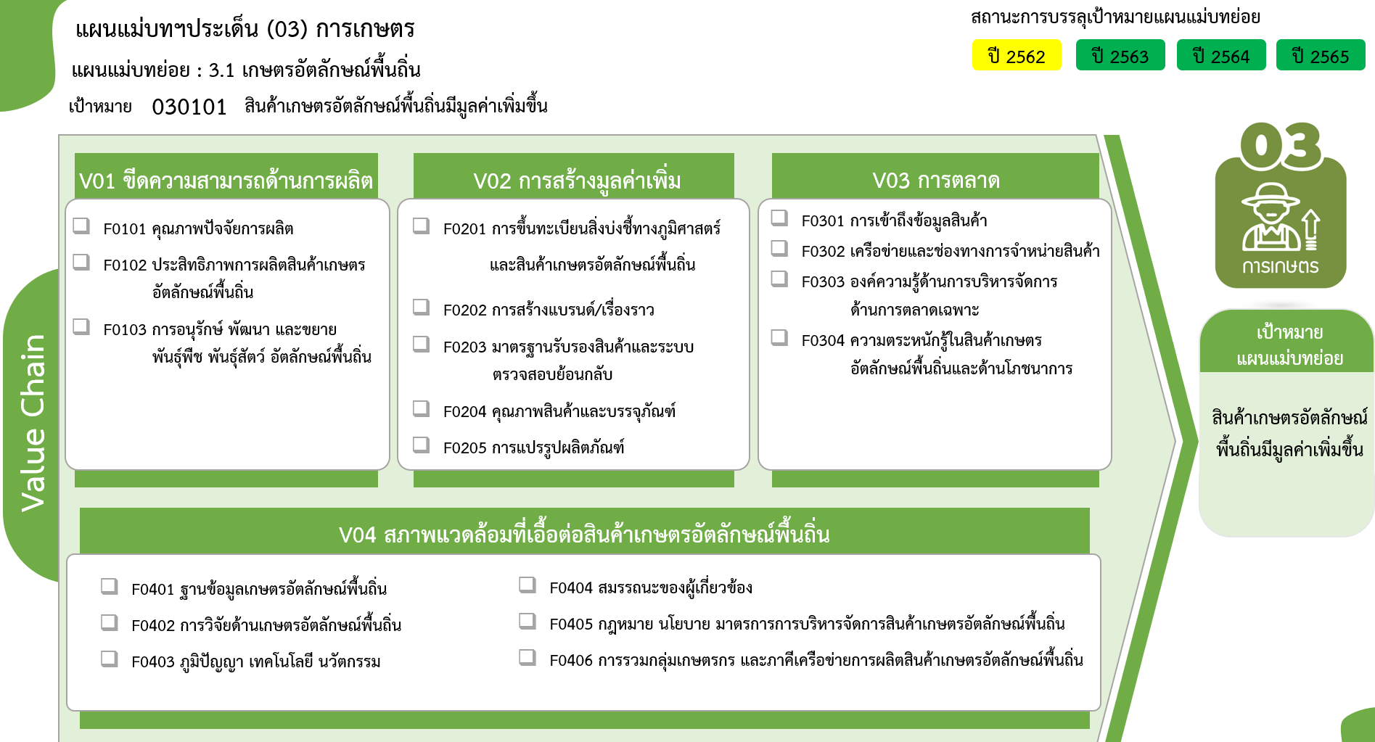
38 โครงการ
54 โครงการ
8 โครงการ
17 โครงการ
10 โครงการ
13 โครงการ
34 โครงการ
19 โครงการ
0 โครงการ
19 โครงการ
2 โครงการ
24 โครงการ
17 โครงการ
17 โครงการ
16 โครงการ
17 โครงการ
13 โครงการ
0 โครงการ
รวมทั้งสิ้น
318 โครงการ
2565 | 2566 | 2567 | รวมจำนวนโครงการทั้งหมด | FVCT ฉบับแก้ไขประจำปีงบประมาณ พ.ศ. 2568
33 | 2 | 3 | 111
12 | 1 |  | 38
16 |  | 2 | 50
1 | 1 |  | 11
1 |  |  | 4
3 |  | 1 | 8
36 | 2 | 3 | 93
6 | 1 | 1 | 17
5 |  | 1 | 10
 |  |  | 13
 |  |  | 2
13 | 1 |  | 32
12 |  | 1 | 19
7 | 4 | 2 | 45
...
4 | 4 | 1 | 19
 |  |  | 2
1 |  |  | 6
2 |  | 1 | 13
 |  |  | 5
...
5 | 2 |  | 69
1 |  |  | 17
 | 1 |  | 17
4 |  |  | 13
 | 1 |  | 16
 |  |  | 2 | FVCT ฉบับเดิมประจำปีงบประมาณ พ.ศ. 2566
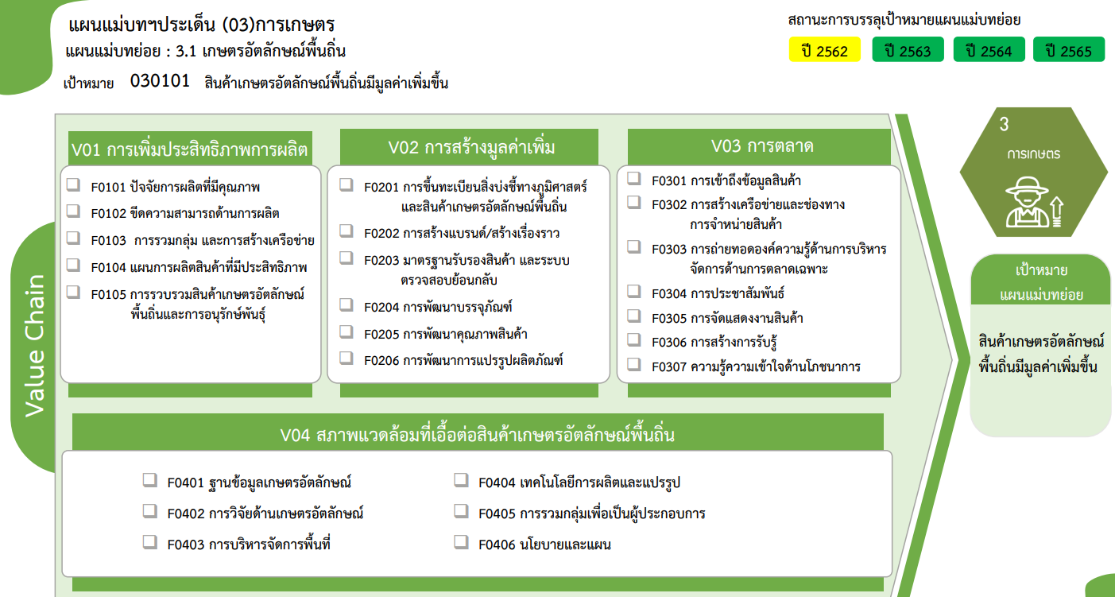
38 โครงการ
50 โครงการ
11 โครงการ
4 โครงการ
8 โครงการ
17 โครงการ
10 โครงการ
13 โครงการ
2 โครงการ
32 โครงการ
19 โครงการ
0 โครงการ
19 โครงการ
2 โครงการ
6 โครงการ
13 โครงการ
5 โครงการ
0 โครงการ
17 โครงการ
17 โครงการ
13 โครงการ
16 โครงการ
2 โครงการ
4 โครงการ
รวมทั้งสิ้น
318 โครงการ
 |  |  | 4
81 | 10 | 8 | 318

